상품제안서
트리피그 알약 멀티보틀 | 상품코드: F15913

 |  |  |  |  |  |  | 02-412-0044 | www.easy1.co.kr
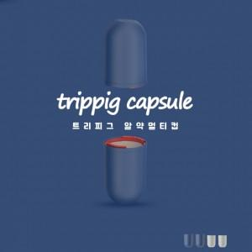 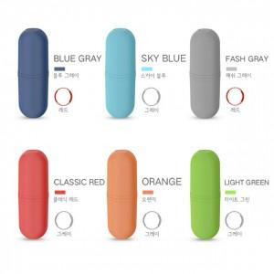

【상세/제작정보】 | 4개의 컵으로 구성된 보틀로 내부에 치약 칫솔등 수납케이스로 사용 가능한 멀티보틀

【인쇄/포장옵션】 | 실크 / 포장지포장

【공급단가】 | 수량 | 100~ | 300~ | 500~ | 1,000~ | 2,000~
*VAT별도 | 단가 | 4,720원 | 4,550원 | 4,370원 | 4,200원 | 4,090원

【상품 URL】 | https://dev.easy1.co.kr:443/src/goods_detail.php?gdno=15913

